Tabelle1
 |  | rasterbreit | 5.00 | m
 |  | h1
 |  | massatb | 250.00 |  |  |  |  |  | rasterY | 8
 |  |  |  |  |  |  |  |  | rasterX | 5
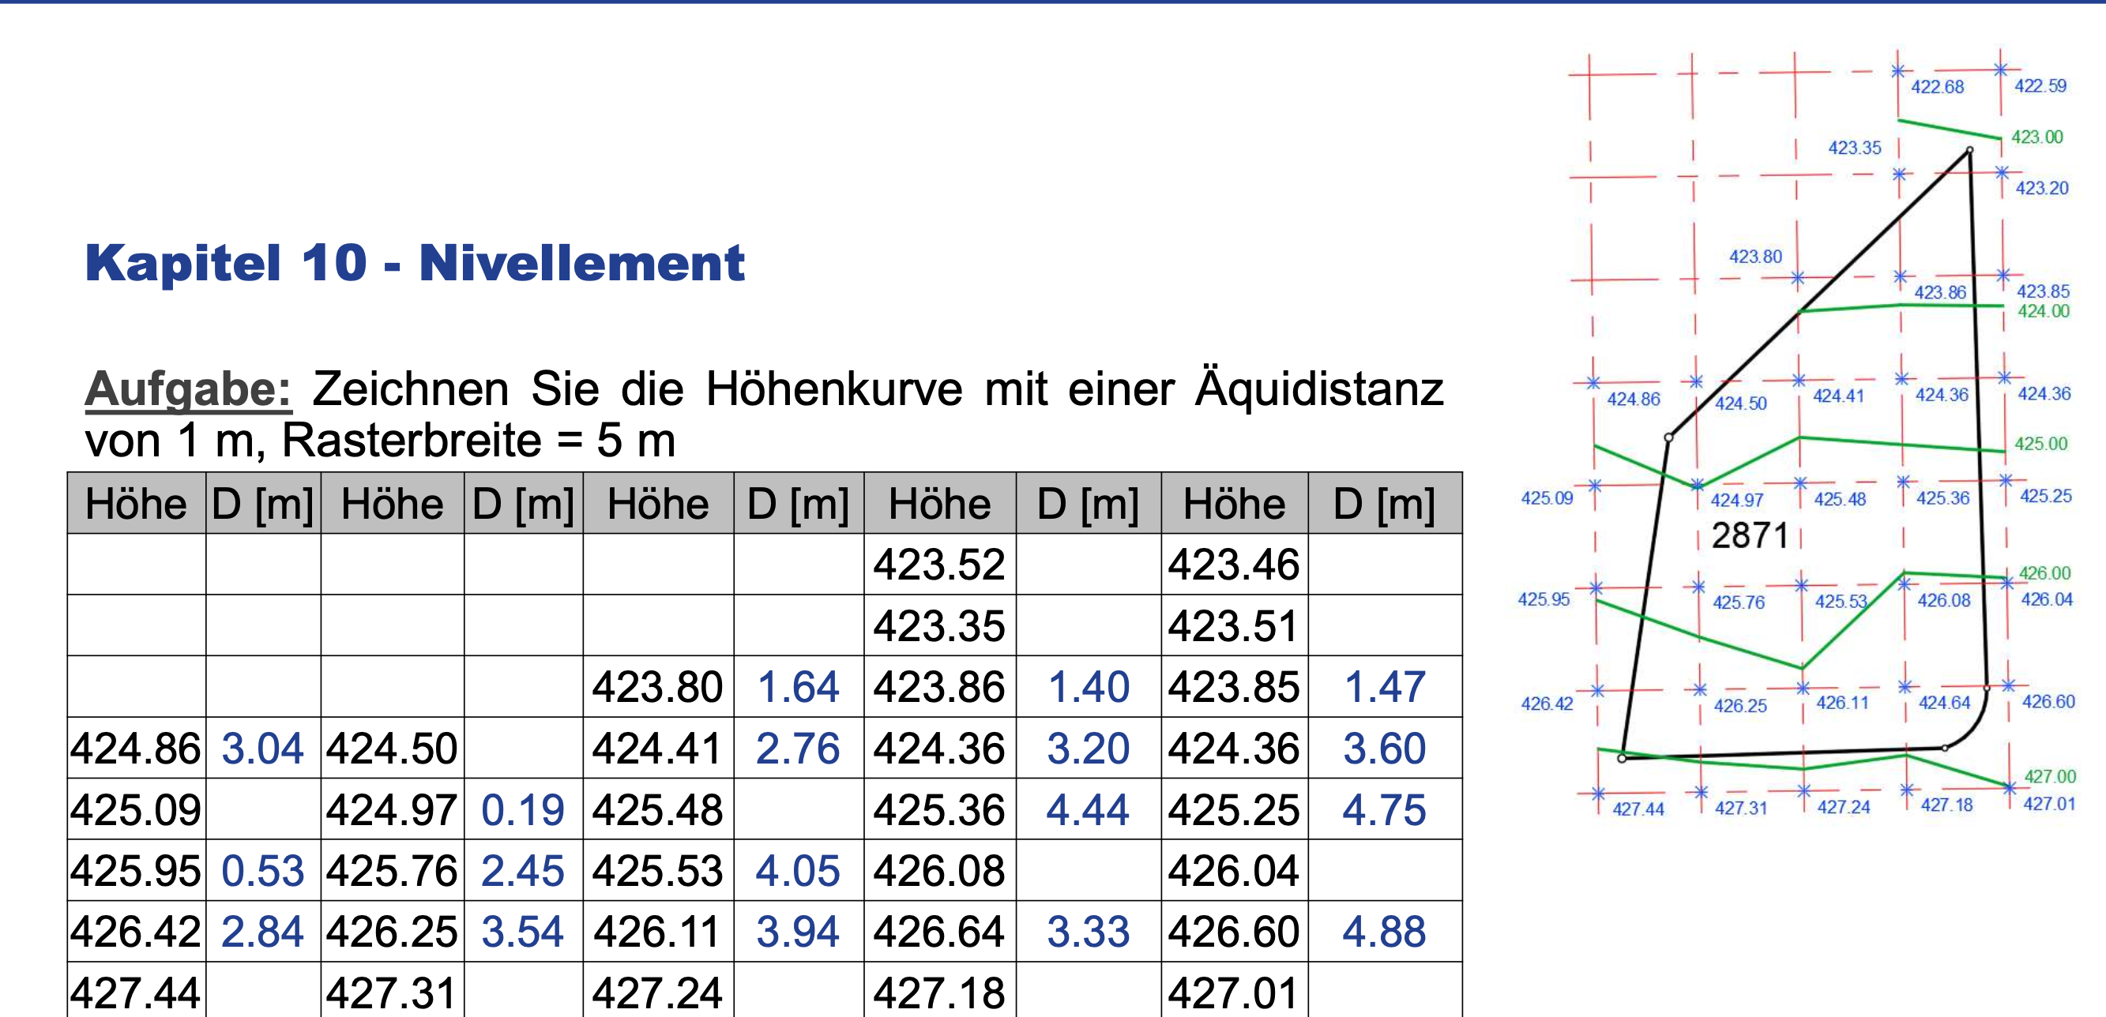

 |  | Höhe | D (m) | Höhe | D (m) | Höhe | D (m) | Höhe | D (m) | Höhe | D (m)
 | A |  |  |  |  |  |  | 422.68 |  | 422.59 |  | 1 | 2
 | B |  |  |  |  |  |  | 423.35 |  | 423.2 |  | 1 | 2
Gewählte H |  |  |  |  |  |  |  | 423 |  | 423
h1 |  |  |  |  |  |  |  | 0.32 |  | 0.41
d1 |  |  |  |  |  |  |  | 2.388 |  | 3.361
 | C |  |  |  |  | 423.8 | 1.64 | 423.86 | 1.40 | 423.85 | 1.47 | 1 | 3
Gewählte H
h1
d1
 | D | 424.86 | 3.04 | 424.5 |  | 424.41 | 2.76 | 424.36 | 3.20 | 424.36 | 3.60 | 1 | 5
Gewählte H |  |  |  |  |  | 424 |  | 424 |  | 424
h1 |  |  |  |  |  | 0.2 |  | 0.14 |  | 0.15
d1 |  |  |  |  |  | 1.639 |  | 1.400 |  | 1.471
 | E | 425.09 |  | 424.97 | 0.19 | 425.48 |  | 425.36 | 4.44 | 425.25 | 4.75 | 1 | 5
Gewählte H |  | 425 |  |  |  | 425 |  | 425 |  | 425
h1 |  | 0.14 |  |  |  | 0.59 |  | 0.64 |  | 0.64
d1 |  | 3.043 |  |  |  | 2.757 |  | 3.200 |  | 3.596
 | F | 425.95 | 0.53 | 425.76 | 2.45 | 425.53 | 4.05 | 426.08 |  | 426.04 |  | 1 | 5
Gewählte H |  |  |  | 425 |  |  |  | 426 |  | 426
h1 |  |  |  | 0.03 |  |  |  | 0.64 |  | 0.75
d1 |  |  |  | 0.190 |  |  |  | 4.444 |  | 4.747
 | G | 426.42 | 2.84 | 426.25 | 3.54 | 426.11 | 3.94 | 426.64 | 3.33 | 426.6 | 4.88 | 1 | 5
Gewählte H |  | 426 |  | 426 |  | 426
h1 |  | 0.05 |  | 0.24 |  | 0.47
d1 |  | 0.532 |  | 2.449 |  | 4.052
 | H | 427.44 |  | 427.31 |  | 427.24 |  | 427.18 |  | 427.01 |  | 1 | 5
Gewählte H |  | 427 |  | 427 |  | 427 |  | 427 |  | 427
h1 |  | 0.58 |  | 0.75 |  | 0.89 |  | 0.36 |  | 0.4
d1 |  | 2.843 |  | 3.538 |  | 3.938 |  | 3.333 |  | 4.878

5 | 1 | 8 | 1

